상품제안서
협립3단 60 카라비너 자동우산+선크림+타이틀리스트 골프공 3구 | 상품코드: S44553

 |  |  |  |  |  |  | 02-713-8555 | www.synergygift.co.kr
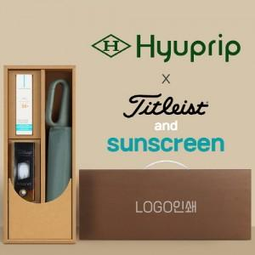

【상세/제작정보】 | <p><span style="font-size: 14pt;">※ 기본 우산 손잡이 실크1도 + 세트케이스 실크1도 인쇄</span></p><p><span style="font-size: 14pt;">&nbsp;</span></p><p><span style="font-size: 14pt;">※ 원단 컬러인쇄 별도 문의 바랍니다.</span>&nbsp;</p>

【인쇄/포장옵션】 | 실크, 원단실크1도 / 포장불가능

【공급단가】 | 수량 | 20~ | 100~ | 200~ | 300~ | 500~
*VAT별도 | 단가 | 53,120원 | 51,850원 | 49,720원 | 48,450원 | 47,170원

【상품 URL】 | https://www.synergygift.co.kr:443/src/goods_detail.php?gdno=44553

